パンフ発注書
観光マップ及び観光パンフレット発注書
メール：kanko@city.ota.tokyo.jp
FAX：03-6424-8233 （TEL:03-5744-1322） 大田区産業経済課 観光・プロモーション担当宛
（各最大100部まで発注可能です。在庫がなくなり次第配布を終了するものもあります。)
★区施設からの発注につきましては、50部単位でお願いいたします。
最新の発注書については大田区ホームページからもダウンロードいただけます。
R8.6.23現在

貴社名
ご担当者名 |  | ご連絡先

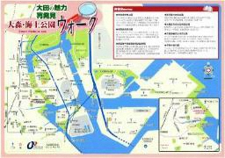

 |  |  |  |  | ４ 大田の魅力再発見ウォーク
１ 大田区観光イラストマップ | ２ あそびつくせ！大田区 15号 | ３ 池上まちめぐりマップ |  |  | 大森海上・馬込・田園調布・六郷
日 （ ）部 | A4 （ ）部 | 日 （ ）部 |  |  | ・下丸子 （ ）部
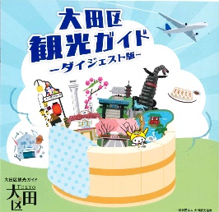

５ 東海道エリアガイド | ６ 洗足池散策ガイド | ７ 銭湯マップ |  |  | ８ 観光ガイドダイジェスト
日 （ ）部 | 日 （ ）部 | 日 （ ）部 |  |  | 日 （ ）部

９ 蒲田今昔マップ | 10 勝海舟記念館 | 11 ミュージアムガイド |  |  | 12 総合パンフ
日 （ ）部 | 日・英 （ ）部 | 日 （ ）部 |  |  | 英 （ ）部
★大田区公式PRキャラクター「はねぴょん」の
認知度向上のため、配布開始しました。
ぜひご活用ください！（ステッカーは各50枚まで）

スタンプシートの詳細は区HPをご覧ください
13 大田区観光ガイドマップ | ①ベーシック（ ）枚 | ②子ども向け（ ）枚 |  |  | ③インバウンド向け（ ）枚
英 （ ）部 | 14 はねぴょんステッカー
 |  | 【店舗・従業員様向け】 ＊1店舗につき10部まで



15 スタンプシート（A５判） |  | 16 災害時初動対応マニュアル
日 （ ）部 |  |  | （東京都発行） | 日（ ）部

 |  | 大田区処理欄
 |  | 収受日 |  | FAX送信日 | 送付日 | 対応者

